ImageDynamique
Victime de la Tuyomachie
 | La pauvre bête souffrait trop. Il a fallu l'achever | Adaptateur | 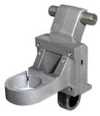 | Un truc Suisse un peut cher pour ce que c'est
 |  | Victime de la Tuyomachie | 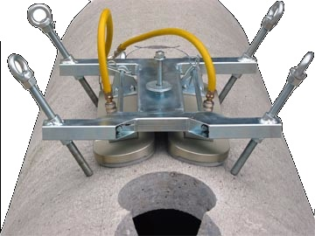 | La pauvre bête souffrait trop. Il a fallu l'achever
 |  | Carotteuse | 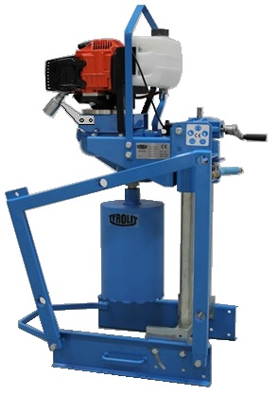 | Un concentré de technologie Belgo-Franco-Espagnole. Olè!
 |  | Burne-Out | 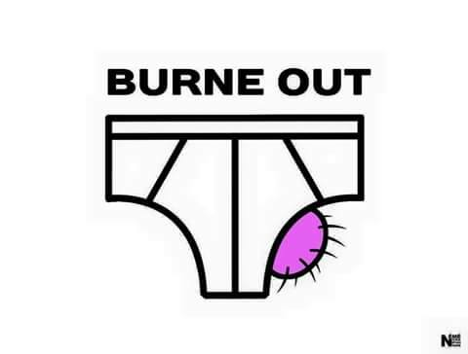 | Voilà ce qui arrive quand on travaille trop au point d'en avoir plein les c…
 |  | Cours de gym | 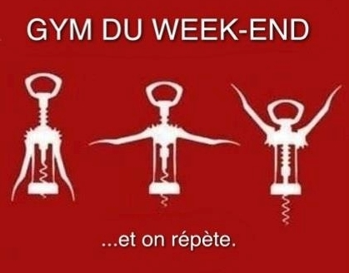 | Le weekend, on fait de l'exercice.
 |  | Logo |  | No Comment
 |  | Procession à St-Ferrero |  | La célèbre procession du Vendredi saint à Saint-Ferrero-Rocher.

